ご利用までの流れ
お申込みの流れ

お客様
都産技研
メール題名を”ご利用カード発行発行希望”としてshoumei@iri-tokyo.jpにメールでお送りください。
ご利用カード発行申請書をお送りしますので、ご記入の上shoumei@iri-tokyo.jpにご返送ください。
START
ご利用カードを
お持ちでしょうか
No

ご利用カード発行申請書
頂いた情報をもとにご利用カードを発行し、
お客様にご利用カード番号をメールにてお知らせいたします。カード原本は郵送にてお送りいたします。

Yes

ご利用カード番号のご連絡 & カード本体のご送付

"受付情報"のシートの必要事項を記入してください。必要事項をすべて記入頂きますと赤いセルがなくなります。

このExcelを
shoumei@iri-tokyo.jp
にメールでお送りください。
機器利用受付票Excel
機器利用申込書PDFを
発行の上、お客様にお送りいたします。 この段階で、ご利用の可否および ご利用日が確定します。

下記URLをご参照頂き、約款にご同意の上、機器利用申込書PDFの署名欄に押印もしくはサインをお願いいたします。
https://www.iri-tokyo.jp/service/terms/
機器利用申込書および承諾書PDF

お支払い方法により処理が変わります。

銀行振込
クレジットカード

署名済の機器利用申込書をPDF化して、
shoumei@iri-tokyo.jp
までメールでお送りください。

署名済
機器利用申込書および承諾書PDF
利用開始時間よりも早めにご来所ください。 本部1F支払窓口にて、署名済の機器利用申込書を提出し、利用開始時間の5分前までお支払をお済ませください。

請求書を発行の上、
お客様へお送りいたします。

利用日の2営業日前までには、お振込みください。
機器のご利用は前払い制となりますので、余裕をもってご入金ください。
請求書PDF

当日の機器のご利用へ
GOAL

当日のご利用の流れ

START

ご持参いただくもの
・機器利用申込書および承諾書
・測定品
・測定品を固定するための治具
（測定の際に測定品を特定の角度で固定して測定したい場合は別途測定用治具を御社にてご準備いただき、ご持参いただきますようお願いいたします。）
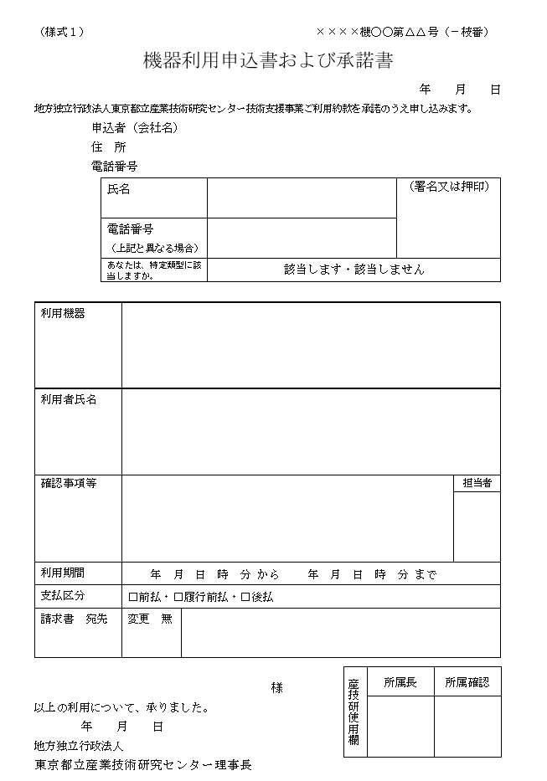

当日のご入金（クレジットカード払、コンビニ払の方のみ）
クレジットカード払いの方でまだお支払がお済みでないお客様は1F支払窓口にて、機器利用申込書および承諾書をご提出ください。
ご利用開始時間の5分前までにお支払をお済ませください。 企業様のご利用は前払い制ですので、ご注意ください。

担当者の呼出し
お支払いをお済ませいただいた後、利用開始時間になりましたら、 本部1F受付にて担当をお呼び出しください。

遅刻時の対応
機器利用申込書に記載の時間に遅刻された場合でも場合は、利用終了時刻の延長はできませんのでご注意ください。また利用時間の短縮による、返金は承れませんので、あらかじめご了承ください。お車でお越しになられるお客様は、渋滞が頻発するエリアのためお時間には余裕をもってお越しください。

機器のご利用
当日はご利用になる機器ごとに操作マニュアルをご用意しておりますので、 こちらをご覧いただき、お客様ご自身で機器を操作いただきます。 ※お申込み後に、操作マニュアルの電子版をメールでお送りいたします。事前検討にご活用ください。
機器のご利用は、所定の部屋（防音シールド室）に限ります。ほかの部屋や弊センター外へ持ち出しはできません。

試験品設置例
下記４品は無料でお貸ししておりますが、それ以外はお客様ご自身でご準備ください。
・W620×D430×H760～1105mm程度の昇降式テーブル(耐荷重10kg程度)1台(無料)
・測定器固定のための三脚 １台（無料）
・単相交流100V用テーブルタップ（延長コード） １個（無料）
※ 防音シールドで利用できる商用電源は単相交流100V 50Hz (15Aまで)、単相交流200V 50Hz（20Aまで）。
（上記容量にはご利用機器の電源なども含まれますので、ご注意ください。）

GOAL

テーブル（無料）
ご利用機器（有料）

測定品

機器固定用三脚（無料）

各機器の特徴
輝度と照度の違い

 | 測光機器の機器利用では大きく分けて、輝度計と照度計の貸出を行っております。

単位： cd/m², もしくは W/(sr･m²・nm)
輝度とは光源から発せられる光度を見かけ上の発光面積で割ったものとして定義されますが、直感的に説明しますとその光源の眩しさを定量的に表したものになります。
輝 度

10 cd/m²
輝度測定では光源自体の各ポイントの値を測定します。左の電球の例では、フィラメント部では高い輝度値を示しますが、それ以外の部分では低い輝度値となります。

8,000 cd/m²

単位： lx (=lm/m²), もしくは W/(m²・nm)
照度とは単位面積に照射される光束として定義されますが、直感的に説明しますと、どのぐらいの強さで照らされているかを定量的に表したものになります。
照 度

100 lx
(1m地点)
25 lx
(2m地点)

照度測定では光源に照らされている、ある距離での値を測定します。照らされる量は距離が近いほど強くなるため、照度測定を行う際は必ず測定距離を控えておいてください。

各 機 器 の 紹 介

 | 機器名 | 測光量 | 長所・短所
輝度計 | 色彩輝度計 コニカミノルタ社製 CS-200 | 輝度 cd/m2 | 長所 ・操作方法がシンプル 短所 ・ポイント毎にしか測定できない ・波長ごとの測定ができない 選択ポイント ポイントでの輝度値さえわかればいい場合はこちらの機器を選択してください。

10 cd/m²

 | 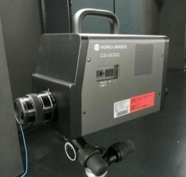 分光放射輝度計 コニカミノルタ社製 CS-2000A | 分光放射輝度 W/(sr･m2・nm) and 輝度 cd/m2 | 長所 ・各波長毎に放射輝度が測れる。 短所 ・ポイント毎にしか測定できない。 →輝度の分布を測定したい場合は、shoumei@iri-tokyo.jpまでご連絡ください。 選択ポイント 波長毎の放射輝度が測定したい場合は、こちらの機器を選択してください。

照度計 | 分光放射照度計 コニカミノルタ社製 CL-500A | 分光放射照度 W/(m2・nm) and 照度 lx | 照度を測定したい場合、こちらの機器を選択してください。照度値の他に各波長ごとの照度を測定することができます。

詳細スペック（分解能、波長範囲等）はHPに記載しております。
ご確認頂きます様、宜しくお願いします。

安全保障輸出管理に係る「特定類型」について
外為法に基づく安全保障輸出管理の観点から、機器利用の事前確認として、
ご利用者様が"特定類型"に当てはまるかをお伺いしております。
特定類型に関しましては、下記ページをご参照ください。
https://www.iri-tokyo.jp/service/equipment-sharing/
なお、特定類型の該否については右の通り機器利用お申込書に
記載箇所がございますので、お申込み時にご署名と一緒にご申告をお願い致します。
ご利用時、支払い窓口に申込書をご提出頂きます。
下記内容に漏れがないかご確認下さい。

署名または押印をお願い致します。

産技 太郎

左のフローチャートをご確認いただき、申込者が外為法に関する特定類型に該当するかどうかを選択して下さい。
※"法人のため省略可" となっている場合は
選択の必要はございません。

産技 太郎
東京 花子

ご利用日程確認ページ利用方法
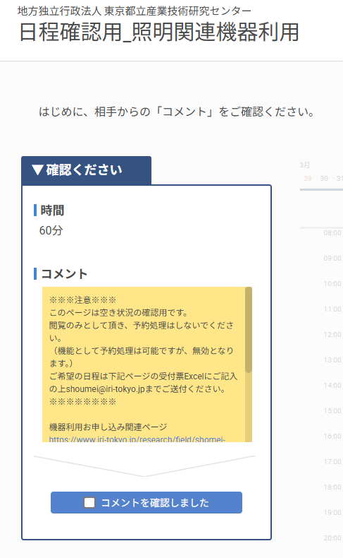
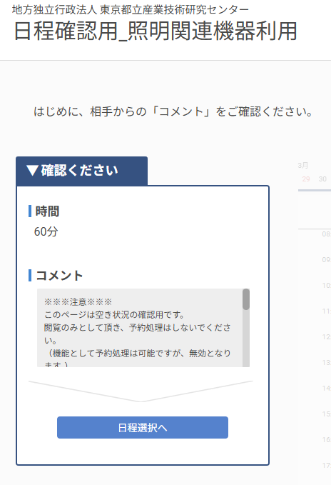
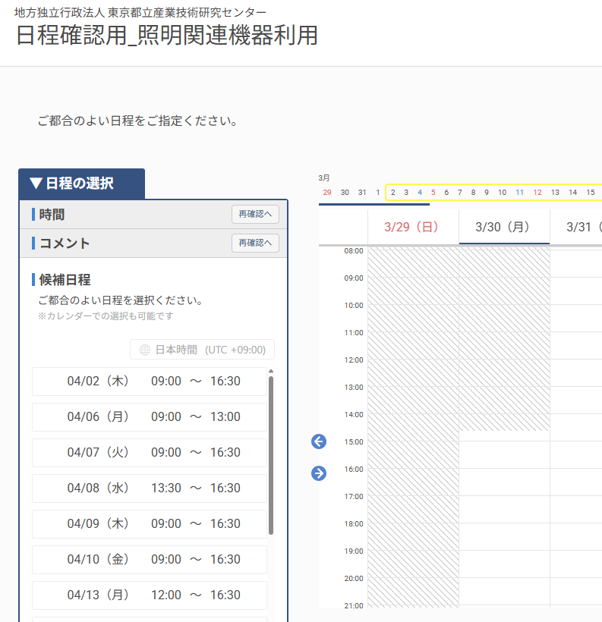

日程確認用ページはこちらをクリックしてください
https://iritokyo.eeasy.jp/shoumei_kikiriyou

①コメントすべてお読みいただき、
「コメントを確認しました」にチェックを入れてください。
②「日程選択へ」ボタンを押してください。
②上記赤枠の候補日程が現時点でご利用可能な日程です。この中から、第一希望から第三希望までを「受付情報シート」の該当箇所にご記入ください。
※機能上、予約処理が可能ですが無効となります。本エクセルをshoumei@iri-tokyo.jpにご送付いただき、申込書に記載された日程がご利用日となります。
※タイミングによってはご利用いただけない場合もございますのでご了承ください。

受付情報
受付情報
申込者のご利用カード番号
※ご利用カード番号を お持ちでないお客様 | ご利用カードをお持ちでないお客様は、ご利用カードを発行させていただきますので、メール件名を「ご利用カード発行希望」としてshoumei@iri-tokyo.jp にメールをご送付ください。 本文には、御社名、氏名、ご連絡先電話番号をご記入ください。 折り返し、ご利用カード発行申請書をお送りいたしますので、必要事項をご記入の上ご返送ください。 本エクセル受付票は、ご利用カード番号取得後にshoumei@iri-tokyo.jpにご送付ください。
ご利用者情報 | ご利用は、見学を含め申込書に記載される法人にご所属の方のみ（個人事業主、創業を予定している個人の場合は本人のみ）とさせていただきます。 また【安全保障輸出管理に係る「特定類型」について】シートをご参照いただき、すべての方が安全保障輸出管理に係る「特定類型」に該当しないかどうかを事前にご確認下さい。
 | ※実際にご来所される方を記載してください。 ご利用者に変更や追加があった場合には申込書を再作成する必要がございますので、事前にご連絡ください。 ご利用当日の変更や追加の場合、申込書再作成のため機器利用の開始時刻が遅れる可能性がございますのでご注意ください。
 | 機器利用の代表者名（＝申込者名）
 | その他のご利用者名1
 | その他のご利用者名2
実験風景の写真撮影のご予定はありますか （撮影は防音シールド室内に限ります） |  | 写真撮影は原則不可とさせていただいておりますが、事前に撮影対象とご利用範囲を確認させていただいております。 下記から撮影対象とご利用範囲をご選択ください。 | 0
 | 撮影対象
 | ご利用範囲
ご利用者はすべて お申込者様と同じ法人のご所属ですか |  | ご利用は、お申込者様と同じ法人（個人事業主、創業を予定している個人の場合はご本人のみ）にご所属の方のみとなります。 | 0
試験品の持込方法 |  |  | 0
※注意※
が残っている状態では、
受付できませんので、必ず全ての
項目についてご入力頂ますよう
お願いいたします。
赤セル

利用目的 |  |  | 0
お支払い方法 | お支払いの方法、ご利用可能なクレジットカードは下記ページをご参照ください。 https://www.iri-tokyo.jp/service/rates-guide/#payment ※クレジットカード払いの場合、領収書の宛名は「カード名義人」になります。 ※コンビニ伝票払いをご希望の場合はご連絡ください。入金確認のため、概ねご利用日の5営業日以上前にご入金いただく必要がございます。 |  | 0
ご利用機器についてのご承諾 | 【各機器の特徴】シートをご一読いただき、 各機器のスペック、機能をご理解、ご承諾いただけましたか。 |  | 0
機器利用指導についてのご承諾 | 下記ご利用情報の、機器利用指導に関する注意事項をご一読いただき、ご理解、ご承諾いただけましたか。 |  | 0
ご利用までの流れについてのご承諾 | 【ご利用までの流れ】シートをご一読いただき、今後の流れについてご理解、ご承諾いただけましたか。 |  | 0
ご利用場所についてのご承諾 防音シールド室 | 機器の利用場所は「防音シールド室」となります。 ご利用には1時間あたり 中小企業料金\1610、一般企業料金\3410 の料金が掛かります。ご利用場所についてご承諾いただけましたか。 |  | 0
電子データの持ち帰り | 電子データの持ち帰りをご希望ですか？ |  | 0
 | ・コンピュータウイルス対策のため、USBメモリ等記憶媒体をお持ち込みいただくことできません。 ・電子データを持ち帰りいただける機器は、分光放射輝度計，分光放射照度計のみです。 ・電子データの持ち帰りには、CD-R(1枚50円）をご購入いただきます。

担当のスケジュール調整をするため
必ず第三希望日までご記入ください
ご利用情報 |  |  | 2026-08-13
 |  |  | 日付 | 開始時間 | 終了時間 | ご利用時間 | 料金算定に用いる時間
ご希望日時 【ご利用日程確認ページ利用方法】シートの内容をご確認いただいた上、 ご利用日程確認ページ でご利用可能日をご覧いただき、 右の第一希望から第三希望までの日程をご記入ください。 ※防音シールド室、各種測定機器のご利用料金の時間単位は1時間です。30分単位のご利用は可能ですが、1時間未満の端数時間は1時間に繰り上げて料金算定をいたしますのでご注意ください。 例）9:30から16:00までのご利用でお申し込みの場合 ご利用時間は6時間30分ですが、料金は7時間分で算定いたします。 ※装置予約の都合上、ご利用可能時間はお申込時のご利用時間分のみとなりますのでご注意ください。（上記例の場合、装置ご予約後は7時間分の料金をお支払い頂いたとしても、ご利用可能時間は6時間30分のみとなります。） ※12:00から13:00は昼休みのため、ご対応できない可能性がございます。 |  | 第一希望日
 |  | 第二希望日
 |  | 第三希望日
 |  | 3営業日以降の平日でご指定ください。3週間以上先の日程は指定できません。
 |  |  |  |  |  |  |  | 9:00:00 | 0:01:00
 |  |  | 利用の有無 |  | 中小企業 | 一般企業 |  | 9:30:00
ご利用機器 （単価１件あたり１時間） | 色彩輝度計 （中小企業料金 \280, 一般料金 \510) |  |  |  |  |  |  | 10:00:00
 | 分光放射輝度計 （中小企業料金 \1800, 一般料金 \3890) |  |  |  |  |  |  | 10:30:00
 | 分光放射照度計 （中小企業料金 \1500, 一般料金 \3330) |  |  |  |  |  |  | 11:00:00
 |  |  |  |  |  |  |  | 11:30:00
 |  |  | 利用の有無 |  |  |  |  | 13:30:00
無料貸出機器のご利用 | 6500K LED光源 利用方法はこちらをクリックください |  |  |  |  |  |  | 14:00:00
 | 5000K LED光源 利用方法はこちらをクリックください |  |  |  |  |  |  | 14:30:00
 | レーザー墨出し器（2台） 利用方法はこちらをクリックください |  |  |  |  |  |  | 15:00:00
 | レーザー測距計 利用方法はこちらをクリックください |  |  |  |  |  |  | 15:30:00
 |  |  |  |  |  |  |  | 16:00:00
 |  |  |  |  |  |  |  | 16:30:00

全ての赤セルのご記入が終わりましたらこのExcelを
shoumei@iri-tokyo.jp までお送りください。

